Zad 5
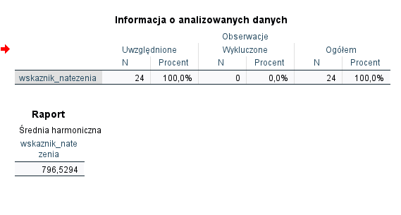
Dla otrzymanych w poprzednim zadaniu wskaźników natężenia wyznacz w SPSS średnią arytmetyczną oraz harmoniczną. Porównaj otrzymane wyniki

